Sheet1
上限値のない場合は、下限値と同様な値があるものと仮定（社内規格値とする。）し管理すると良い品質で築造出来ます。
3－32 | 出 来 形 管 理 図 表
 |  |  |  |  |  |  |  |  |  |  |  |  |  |  | 工事名 ○ ○ ○ ○ 工事
 | 区分 |  | 築堤
 | 検査項目 |  | 法長（L1） |  | ﾛｯﾄの大きさ |  |  |  |  |  |  |  |  | 略 図
 | 規格値 |  | －2% |  | 抜取個数
 |  |  |  |  |  | 単位（㎜)
 | 測定ヶ所 | 年月日 | 設計値 | 測定値 | 差 |  |  |  |  | 番号 |  | （規格値-100 | ～ +100）
0 | 0
14 | 1
1 | 2
-2 | 3
-4 | 4
23 | 5
0 | 6
17 | 7
4 | 8
2 | 9
-21 | 10
6 | 11
 | 12
 | 13
 | 14
 | 15
 | 16
 | 17
 | 18
 | 19
 | 20
-100 |  | 0
-100 |  | 20
100 |  |  | 0
100 |  |  | 20
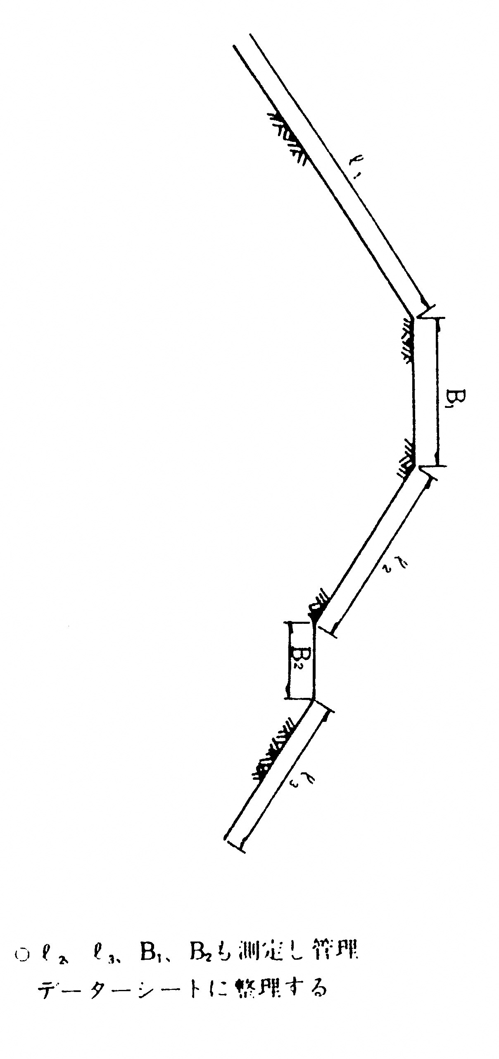
 |  |  |  |  | （＋） | （－）
 | №0 | 2020-12-27 | 5,135 | 5,135 | 0 |  | 0 |  |  | 0 | №0
 | №1 | 2020-12-27 | 5,106 | 5,120 | 14 |  | 14 |  |  | 1 | 1
 | №2 | 2020-12-27 | 5,049 | 5,050 | 1 |  | 1 |  |  | 2 | 2
 | №3 | 2020-12-27 | 4,992 | 4,990 |  | 2 | -2 |  |  | 3 | 3
 | №4 | 2020-12-27 | 4,934 | 4,930 |  | 4 | -4 |  |  | 4 | 4
 | №5 | 2020-12-27 | 4,877 | 4,900 | 23 |  | 23 |  |  | 5 | 5
 | №6 | 2020-12-27 | 4,820 | 4,820 | 0 |  | 0 |  |  | 6 | 6
 | №7 | 2020-12-27 | 4,763 | 4,780 | 17 |  | 17 |  |  | 7 | 7
 | №8 | 2020-12-27 | 4,706 | 4,710 | 4 |  | 4 |  |  | 8 | 8
 | №9 | 2020-12-27 | 4,648 | 4,650 | 2 |  | 2 |  |  | 9 | 9
 | №10 | 2020-12-27 | 4,591 | 4,570 |  | 21 | -21 |  |  | 10 | 10
 | №11 | 2020-12-27 | 4,554 | 4,560 | 6 |  | 6 |  |  | 11 | 11
 |  |  |  |  |  |  |  |  |  | 12
 |  |  |  |  |  |  |  |  |  | 13
 |  |  |  |  |  |  |  |  |  | 14
 |  |  |  |  |  |  |  |  |  | 15
 |  |  |  |  |  |  |  |  |  | 16
 |  |  |  |  |  |  |  |  |  | 17
 |  |  |  |  |  |  |  |  |  | 18
 |  |  |  |  |  |  |  |  |  | 19
 |  |  |  |  |  |  |  |  |  | 20

 |  |  |  |  |  |  | -100 | 0
 |  |  |  |  |  |  | -100 | 20
 |  |  |  |  |  |  | 100 |  | 0
 |  |  |  |  |  |  | 100 |  | 20

